Заказ
 |  | АртДвери
 |  | Заказ на изготовление металлических изделий (07.12.2018)
 | Заказчик | ЕСК
 | Телефон | 8 4012 999 010
 | Дата и счет | счёт 1341 от 14.11.2018

1 | 2 | 3 | 4 | 5 | 6 | 7 | 8 | 9 | 10 | 11 | 12 | 13 | 14 | 15 | 16 | 17 | 18 | 19
№ | Наименование | Кол-во, ед. | Высота двери по коробке, мм | Ширина двери по коробке, мм | Открывание | Размер рабочей створки, мм | Окрас | Наличник | Доводчик | Навес Левый, кол-во шт | Навес Правый, кол-во шт | Стекло на левой створке, кол-во | Стекло на правой створке, кол-во | Решётка на левой створке, кол-во | Решётка на правой створке, кол-во | Наличие фрамуги | Высота фрамуги, мм | Примечание (размер стёкол и решёток, если есть) (доп. информация по заказу)
1 | Дверь ДМ Техническая | 30 | 1,940 | 1,170 | правая | равнопольная | RAL 9003 | да | нет | 2 | 2 |  |  |  |  |  |  | Накладкая коробка из уголка 50*50 (схема во вложении). Установить заглушки в монтажных отверстиях. Предусмотреть ответную (запорную) планку. Окраска мелкая шагрень. Маркировка: ДС1.
 |  | 30

 | Заказчик: | ___________________________________/_____________________________
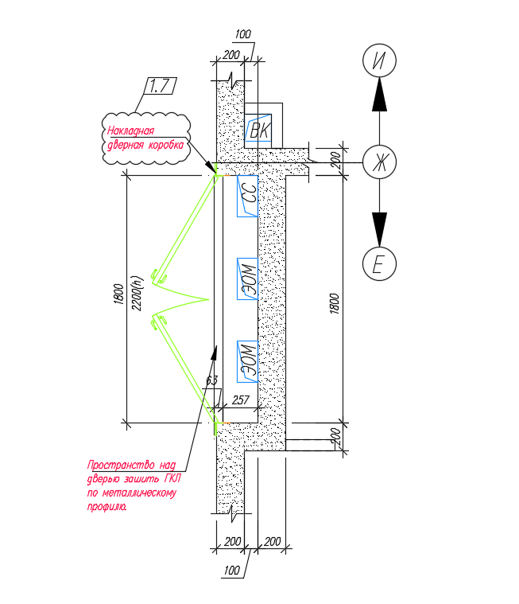
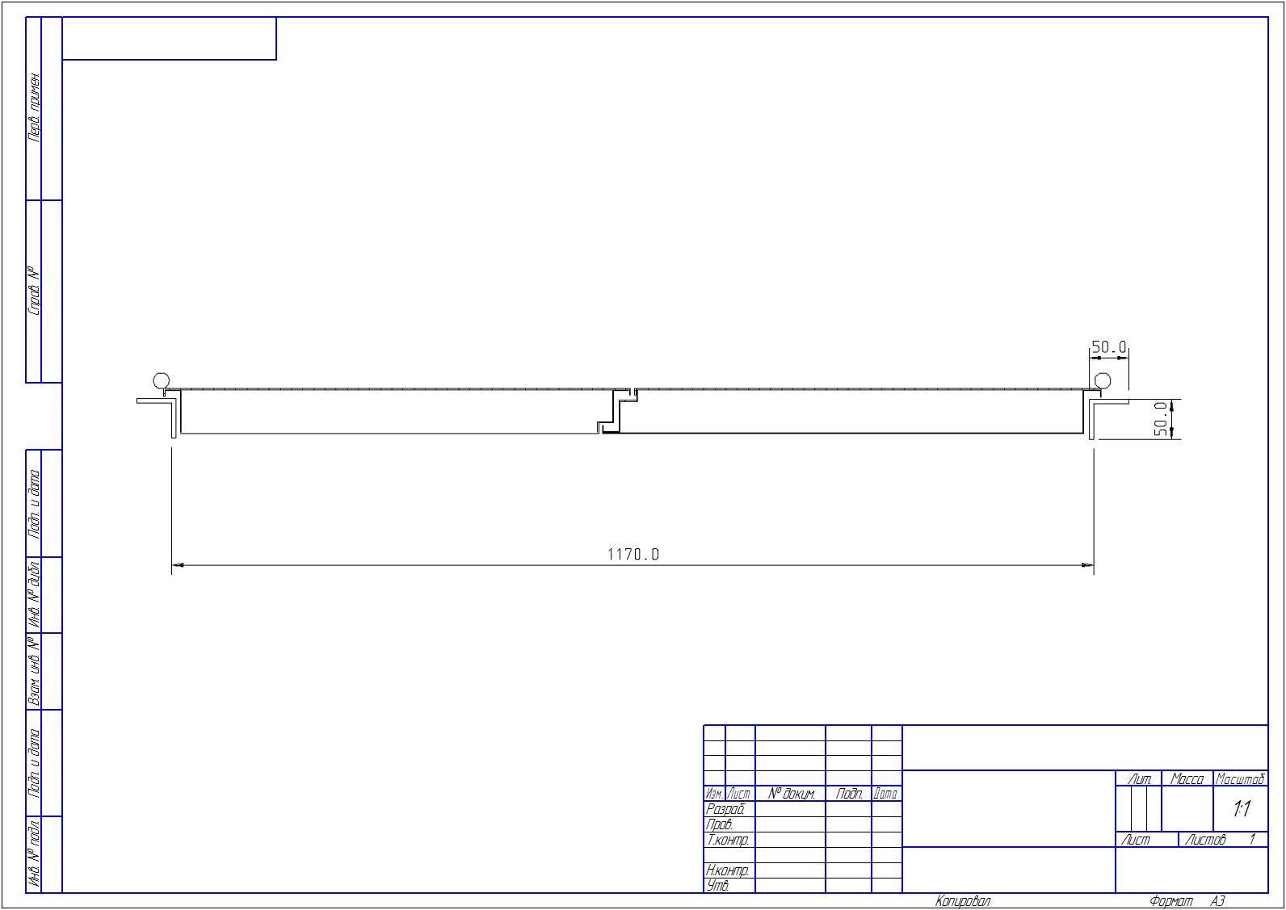
 |  |  |  |  |  | М.П.

